Hoja1
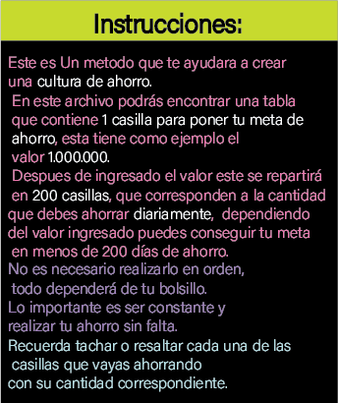
Plan de ahorro |  |  |  | Define un objetivo para tu ahorro: |  |  |  | Ejm ¨viaje a medellin¨
Ingresa el valor que deseas ahorrar en 200 dias o menos: |  |  |  |  |  |  |  | 1000000
$0 | $0 | $0 | $0 | $0 | $0 | $0 | $0 | $0 | $0
$1,000 | $1,000 | $1,000 | $1,000 | $1,000 | $1,000 | $1,000 | $1,000 | $1,000 | $1,000
$1,000 | $1,000 | $1,000 | $1,000 | $1,000 | $1,000 | $1,000 | $1,000 | $1,000 | $1,000
$2,000 | $2,000 | $2,000 | $2,000 | $2,000 | $2,000 | $2,000 | $2,000 | $2,000 | $2,000
$2,000 | $2,000 | $2,000 | $2,000 | $2,000 | $2,000 | $2,000 | $2,000 | $2,000 | $2,000
$3,000 | $3,000 | $3,000 | $3,000 | $3,000 | $3,000 | $3,000 | $3,000 | $3,000 | $3,000
$3,000 | $3,000 | $3,000 | $3,000 | $3,000 | $3,000 | $3,000 | $3,000 | $3,000 | $3,000
$4,000 | $4,000 | $4,000 | $4,000 | $4,000 | $4,000 | $4,000 | $4,000 | $4,000 | $4,000
$4,000 | $4,000 | $4,000 | $4,000 | $4,000 | $4,000 | $4,000 | $4,000 | $4,000 | $4,000
$5,000 | $5,000 | $5,000 | $5,000 | $5,000 | $5,000 | $5,000 | $5,000 | $5,000 | $5,000
$5,000 | $5,000 | $5,000 | $5,000 | $5,000 | $5,000 | $5,000 | $5,000 | $5,000 | $5,000
$6,000 | $6,000 | $6,000 | $6,000 | $6,000 | $6,000 | $6,000 | $6,000 | $6,000 | $6,000
$6,000 | $6,000 | $6,000 | $6,000 | $6,000 | $6,000 | $6,000 | $6,000 | $6,000 | $6,000
$7,000 | $7,000 | $7,000 | $7,000 | $7,000 | $7,000 | $7,000 | $7,000 | $7,000 | $7,000
$7,000 | $7,000 | $7,000 | $7,000 | $7,000 | $7,000 | $7,000 | $7,000 | $7,000 | $7,000
$8,000 | $8,000 | $8,000 | $8,000 | $8,000 | $8,000 | $8,000 | $8,000 | $8,000 | $8,000
$8,000 | $8,000 | $8,000 | $8,000 | $8,000 | $8,000 | $8,000 | $8,000 | $8,000 | $8,000
$9,000 | $9,000 | $9,000 | $9,000 | $9,000 | $9,000 | $9,000 | $9,000 | $9,000 | $9,000
$9,000 | $9,000 | $9,000 | $9,000 | $9,000 | $9,000 | $9,000 | $9,000 | $9,000 | $9,000
$10,000 | $10,000 | $10,000 | $10,000 | $10,000 | $10,000 | $10,000 | $10,000 | $10,000 | $10,000

 |  |  |  |  |  | Suma total | $1,000,000

